BUG4
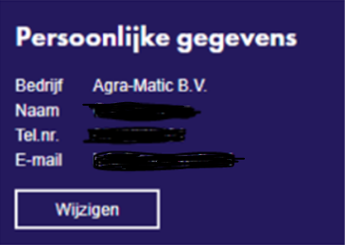
1 | Inloggen als een gebruiker, je ziet in de sidepanel wat voor bedrijf hij heeft

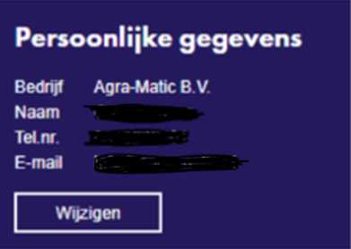

2 | in beheer omgeving de naam van het bedrijf aangepast naar Agramatic BV test

3 | opnieuw scherm van adviseur bekeken, maar adviesbureau blijft ongewijzigd. = BUG

WENS2
Wens 7 | Toevoegen aanmelddatum account aan beheer rapportage gebruikers

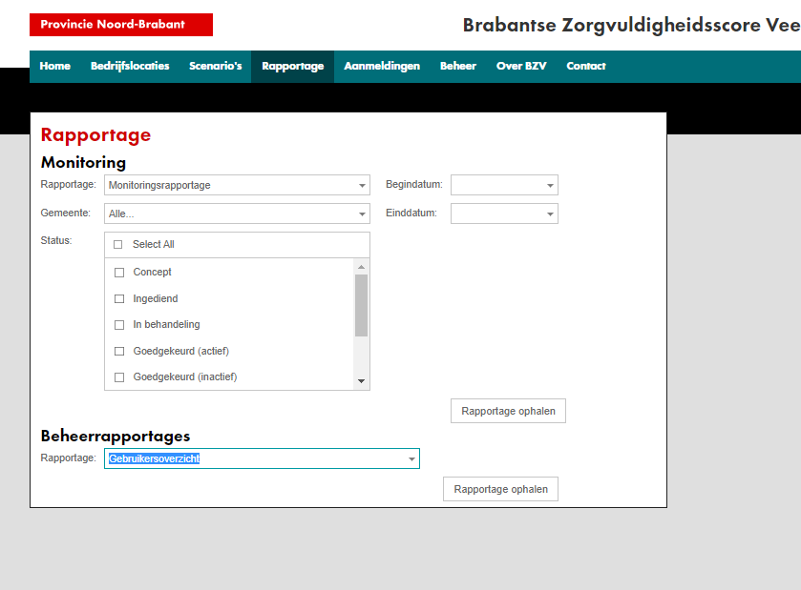

 |  |  |  |  |  |  |  |  |  |  |  |  |  |  | Wens
 | Rol | Relatie | Naam | Adres | Postcode | Plaats | Telefoonnummer | Email | Gemeente | Organisatie | Samenwerkingsverband | Algemene nieuwsbrief | Wijzigingen BZV Regeling | Homepage | Aanmelddatum account | Laatste aanmelding | Geen mail
 | ADVISEUR |  | Adviseur | Adres | 5261TV | 's-Hertogenbosch |  | BZV@brabant.nl |  | Organisatie 1 |  |  |  |  | Datum waarop gebruiker in systeem is toegelaten | 2022-08-23 | Nee

WENS3
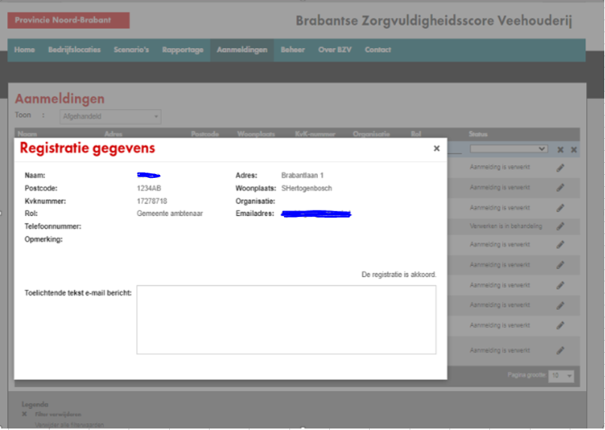
wens 3 | Ook achternaam verplichten bij invullen bij aanmelden nieuwe gebruiker

WENS5
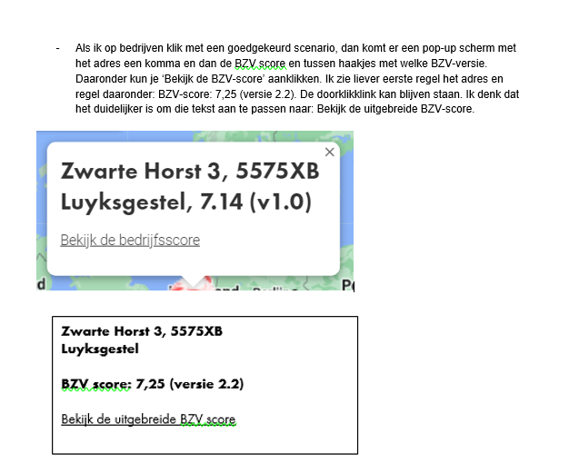

WENS6
